Sheet 1
Table 1

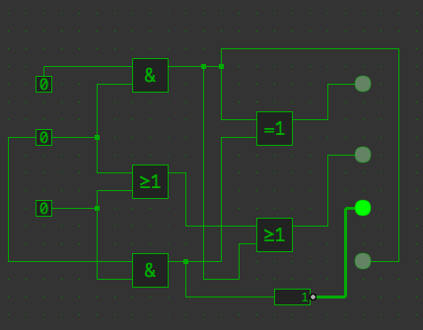
 | Input0 | Input1 | Input2 | Output0 | Output1 | Output2 | Output3
 | 0 | 0 | 0 | 0 | 0 | 1 | 0
 | 0 | 0 | 1 | 0 | 1 | 1 | 0
 | 0 | 1 | 1 | 1 | 1 | 0 | 0
 | 0 | 1 | 0 | 0 | 1 | 1 | 0
 | 1 | 1 | 0 | 1 | 1 | 1 | 1
 | 1 | 1 | 1 | 0 | 1 | 0 | 1
 | 1 | 0 | 1 | 0 | 1 | 1 | 0
 | 1 | 0 | 0 | 0 | 0 | 1 | 0

 | Input0,Input1,Input2,Output0,Output1,Output2,Output3

